상품제안서
PGA 3단로고,3단로고완자+죽사타올 세트 | 상품코드: F02835

 |  |  |  |  |  |  | 02-412-0044 | www.easy1.co.kr
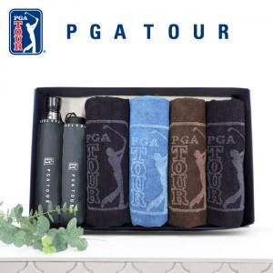

【상세/제작정보】 | *타올 자수인쇄 별도문의

【인쇄/포장옵션】 | 실크, 원단인쇄 / 포장지포장

【공급단가】 | 수량 | 100~ | 300~ | 500~ | 1,000~ | 3,000~
*VAT별도 | 단가 | 42,900원 | 42,240원 | 41,250원 | 39,600원 | 37,950원

【상품 URL】 | https://dev.easy1.co.kr:443/src/goods_detail.php?gdno=2835

